健康保険 任意継続被保険資格喪失申請書
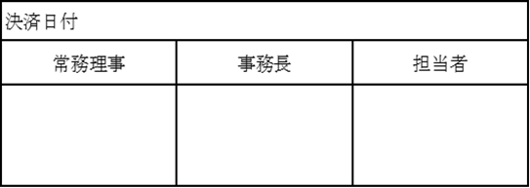
日本郵船健康保険組合 理事長 殿

 |  | 健康保険 任意継続被保険者資格喪失申請書
 |  |  |  |  |  |  |  |  | 年 |  | 月 |  | 日

被保険者情報
 | 被保険者証 |  | 記号 |  | 22 | 番号

 | 氏名 |  | （ﾌﾘｶﾞﾅ）

 | 生年月日 |  | 昭和・平成 |  |  |  | 年 |  | 月 |  | 日

 | 住所 |  | 〒 |  |  | ー

 |  |  |  |  |  |  | TEL: |  | ー |  |  | ー

該当する資格喪失事由の番号を〇で囲み、該当項目をご記入ください。
資格喪失事由
 | 1 | 健康保険（または船員保険）の被保険者資格を取得した為

 |  | ➀ | 再取得後の健康保険（船員保険）の被保険者証の記号番号

 |  | ➁ | 再取得後の健康保険（船員保険）の被保険者証の記号番号 | 保険者名

 |  | ➂ | 再取得後の健康保険（船員保険）の被保険者証の記号番号 | 資格取得年月日
 |  |  |  | 令和 |  | 年 |  | 月 |  | 日

 | 2 | 後期高齢者医療制度の被保険者となったため
 |  | （65歳以上75歳未満の方で政令で定める程度の障害の状態にある旨の認定を受けた方に限る）

 |  | ➀ | 再取得後の健康保険（船員保険）の被保険者証の記号番号 | 後期高齢者医療の被保険者証の被保険者番号

 |  | ➁ | 再取得後の健康保険（船員保険）の被保険者証の記号番号 | 都道府県後期高齢者医療広域連合の名称

 |  | ➂ | 再取得後の健康保険（船員保険）の被保険者証の記号番号 | 資格取得年月日
 |  |  |  | 令和 |  | 年 |  | 月 |  | 日

 | 3 | 任意継続被保険者（前納した場合も含む）資格喪失を希望する為

備考

※ 添付書類と留意事項もご覧ください
 |  |  |  |  |  |  |  |  |  |  |  | 受付日付印

